ユーザ招待
Toast will be displayed here after submitting, when both success and failure.
ref.)password change
Get Dropdown list options throwing API AM0105.
v1/companies/{companyId}/roles.json
ユーザ設定
【User who can see】
SUPER USER ◯
ADMIN USER ◯
BASIC USER ×

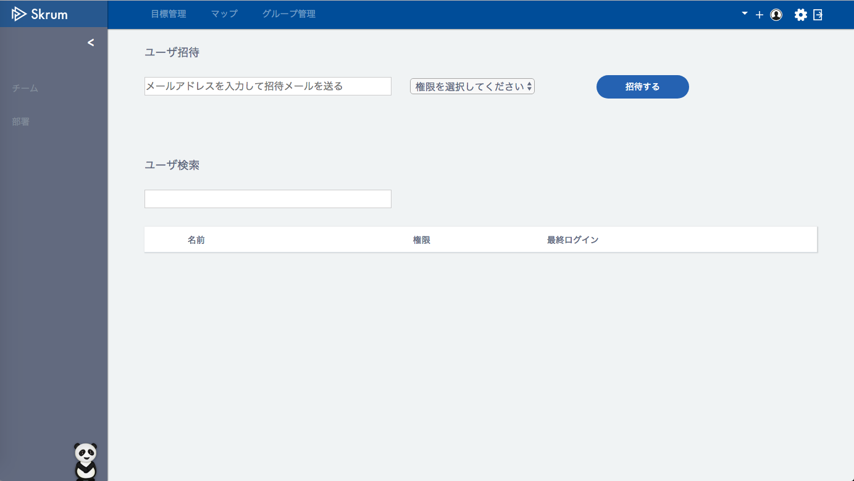

Validation error message is shown around here with red characters.

Use API AM0101 in throwing API.
ex.)
v1/invite.json
METHOD: POST
[Request Json Schema]
{
"emailAddress": "sampleadditionaluser@skrum.jp",
"roleAssignmentId": 8
}
"roleAssignmentId" = the id which is selected in the dropdown list.

ユーザ検索
ユーザ検索
Async Search.
Use API AM0102.
ex.)
v1/users/pagesearch.json?q=田&p=1
"p" = page

Default is the state that everything is searched.

田
検索結果 32件

田澤 尚治
スーパー管理者
2017-07-14 22:10:32

田代 まさし
管理者
2017-07-14 22:10:32

田所 健二
管理者
2017-07-14 22:10:32

田中 祐介
管理者
2017-07-14 22:10:32

田中 健介
一般
2017-07-14 22:10:32

田川 誠
一般
2017-07-14 22:10:32

田
田澤 尚治
田代 まさし
田所 健二
田中 祐介
田中 健介
田川 誠
スーパー管理者
管理者
管理者
管理者
一般
一般
2017-07-14 22:10:32
2017-07-14 22:10:32
2017-07-14 22:10:32
2017-07-14 22:10:32
2017-07-14 22:10:32
2017-07-14 22:10:32
検索結果 32件

This menu icons won't be showed when the login user is "一般ユーザ".

Popup menu will come up when you click the menu icon.

【User who can see】
（For BASIC USER）
SUPER USER ◯
ADMIN USER ◯
BASIC USER ×
（For ADMIN USER）
SUPER USER ◯
ADMIN USER ◯
BASIC USER ×
（For SUPER USER）
SUPER USER ◯
ADMIN USER ×
BASIC USER ×
パスワードリセット
ユーザ権限変更
ユーザ削除

